المؤشرات الكلية
سوق العراق للاوراق المالية
جلسة الاحد 2025/2/16 |  |  |  | تقرير أسعار الأسهم المتداولة واخبار الشركات
الجلسة (28)

الاسهم المتداولة المدرجة و OTC |  |  | 1,447,315,606 |  |  | قيمة الأسهم المتداولة المدرجة و OTC |  | 1,670,604,289 |  |  |  | صفقات الشركات المدرجة وOTC | 798
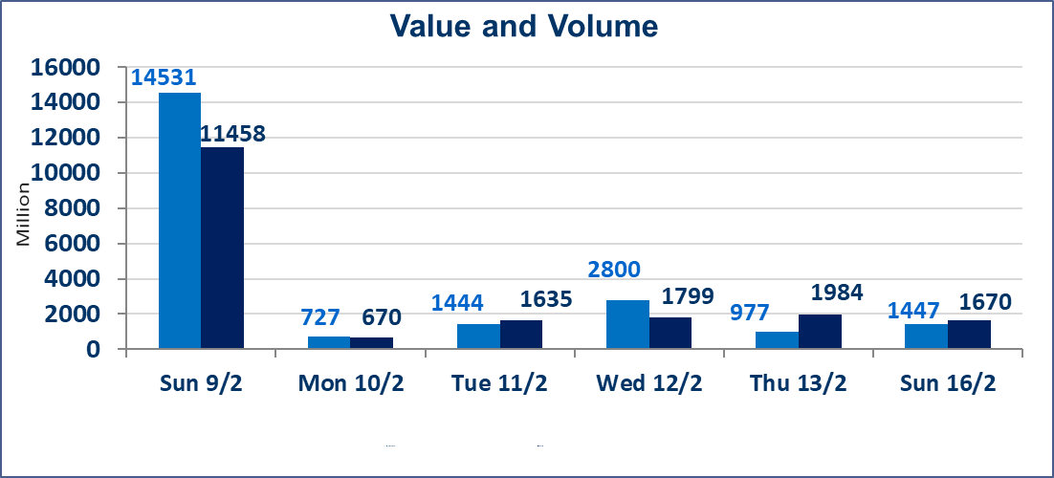
المؤشر60 ISX اليوم | 1065.06 |  | نقطة |  |  | المؤشر15 ISX اليوم | 1150.68 | نقطة
المؤشر 60 ISX السابق | 1062.87 |  | نقطة |  |  | المؤشر 15 ISX السابق | 1147.77 | نقطة
نسبة التغير | 0.21 |  | % |  |  | نسبة التغير | 0.25 | %
عدد النقاط | 2.19 |  | نقطة |  |  | عدد النقاط | 2.91 | نقطة

الشركات المدرجة | 104 | OTC | 8 | 112 |  | الشركات غير المتداولة المدرجة | 58 | OTC | 5 | 63
الشركات المتداولة | 34 | OTC | 1 | 35 |  | الشركات المرتفعة |  |  | 10
شركات الهيئة العامة |  |  |  | 5 |  | الشركات المنخفضة |  |  | 9
الموقوفة بقرار من هيأة الأوراق المالية |  |  |  | 7
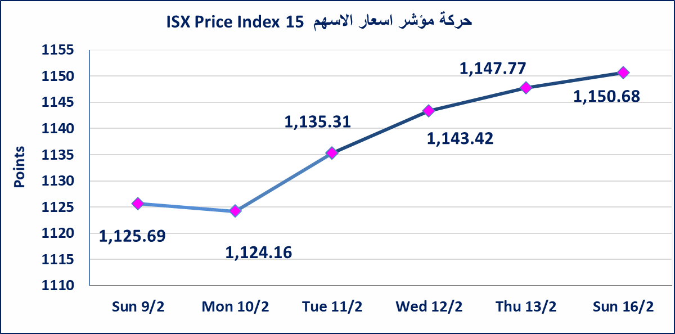
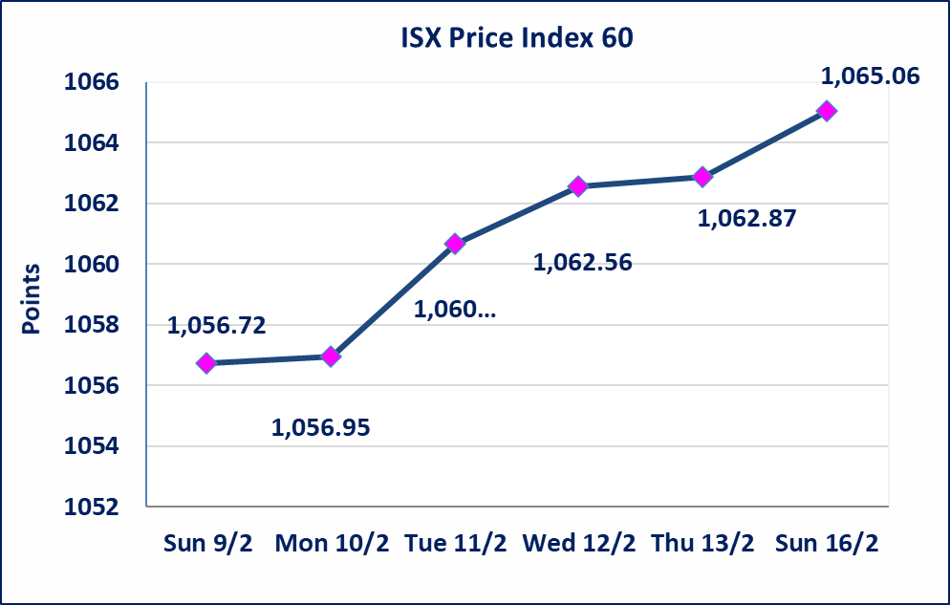

مصرف حمورابي التجاري |  | تم البدء بعمليات ايداع شهادات اسهم مساهمين شركة مصرف حمورابي التجاري اعتباراً من جلسة الخميس 2025/2/13 وسيتم اطلاق التداول بعد ايداع 5% من راس المال او بعد مرور (21) يوم من تاريخ بدء الايداع في منصة الشركات غير المدرجة ISX-OTC.
سندات انجار الاصدارية الثالثة |  | استنادا الى قرار هيأة الاوراق المالية المرقم 2871/9 في 2024/12/30 وقرار مجلس المحافظين قبول ادراج وايداع وتداول سندات انجاز - الاصدارية الثالثة بفئتين (500 الف - مليون دينار).
الحد الأعلى والادنى للتغير في السعر |  | نسبة التغير في المنصة النظامية (15%)، ونسبة التغير في المنصة الثانية (20%)، ونسبة التغير في المنصة الثالثة (5%) إرتفاعاً وإنخفاضاً من سعر الاغلاق السابق.
Web site : www.isx-iq.net E-mail : info-isx@isx-iq.net |  |  |  |  | 07834000034 - 07711211522 : ص . ب :3607 العلوية الهاتف |  |  |  |  |  | بغداد /الكرادة/ قرب المسرح الوطني /مجاور مصرف الخليج التجاري | بغداد /الكرادة/ قرب المسرح الوطني /مجاور مصرف الخليج التجاري

نسبة التغير
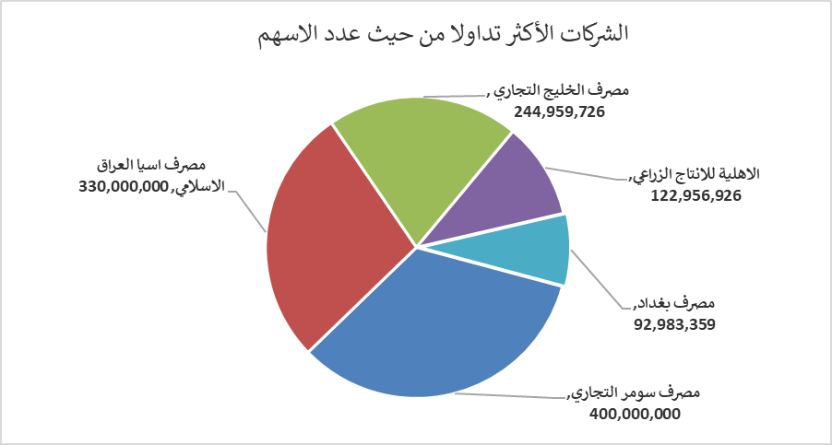
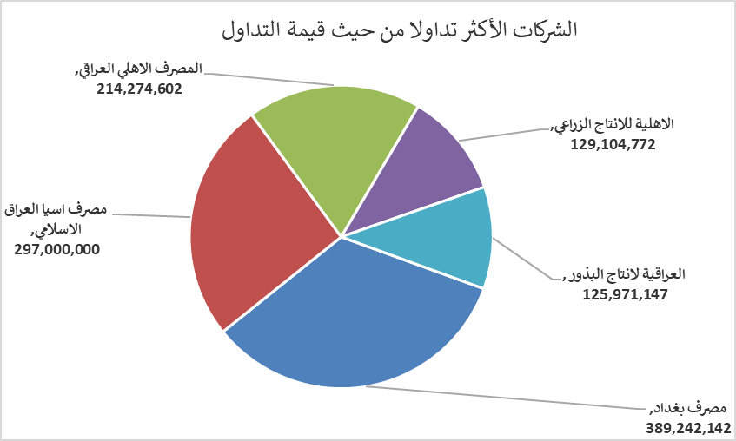
الشركات الأكثر ارتفاعاً وانخفاضاً

نسبة التغير لاسعار الاغلاق الاكثر ارتفاعاً |  |  |  | نسبة التغير لاسعار الاغلاق الاكثر انخفاضاً
اسم الشركة | اغلاق | التغير(%) | الاسهم المتداولة | اسم الشركة | اغلاق | التغير (%) | الاسهم المتداولة
الكندي لانتاج اللقاحات | 3.100 | 10.71 | 3,656 | العاب الكرخ السياحية | 4.050 | -3.57 | 665,764
العراقية لانتاج وتسويق اللحوم | 5.400 | 2.08 | 1,170,000 | مصرف الاقتصاد | 0.290 | -3.33 | 10,150,000
فنادق عشتار | 9.370 | 1.85 | 504,196 | مصرف اشور الدولي | 0.300 | -3.23 | 5,040,000
التمورالعراقية | 2.900 | 1.75 | 663,315 | مصرف الائتمان | 0.830 | -2.35 | 15,783,663
المعمورة للاستثمارات العقارية | 5.080 | 1.60 | 736,352 | مصرف الخليج التجاري | 0.480 | -2.04 | 244,959,726
الشركات الأكثر نشاطاً من حيث عدد الأسهم المتداولة (حجم التداول) والقيمة المتداولة

الشركات الاكثر نشاطا حسب الاسهم المتداولة (حجم التداول) |  |  |  | الشركات الاكثر نشاطا حسب القيمة المتداولة
اسم الشركة | اغلاق | التغير(%) | الاسهم المتداولة | اسم الشركة | اغلاق | التغير (%) | القيمة المتداولة
مصرف سومر التجاري | 0.090 | 0.00 | 400,000,000 | مصرف بغداد | 4.200 | 0.72 | 389,242,142
مصرف اسيا العراق الاسلامي | 0.900 | 0.00 | 330,000,000 | مصرف اسيا العراق الاسلامي | 0.900 | 0.00 | 297,000,000
مصرف الخليج التجاري | 0.480 | -2.04 | 244,959,726 | المصرف الاهلي العراقي | 3.780 | 0.27 | 214,274,602
الاهلية للانتاج الزراعي | 1.050 | 0.00 | 122,956,926 | الاهلية للانتاج الزراعي | 1.050 | 0.00 | 129,104,772
مصرف بغداد | 4.200 | 0.72 | 92,983,359 | العراقية لانتاج البذور | 8.000 | 0.00 | 125,971,147

